ﾊﾟｲﾙﾏﾌﾗｰ
保冷剤付きクールマフラー
【ﾗｲﾝﾍﾟﾝｷﾞﾝCLLP-100 ＠400】

 | ラインペンギン
 | ブルー | ネイビー | 計
初回 | 1 | 1 | 2 | 2025-02-21
追加 | 50 | 50 | 100 | 2025-03-03
在庫確認 | 3 | -1 | 2 | 2025-08-09
追加 |  |  | 0
追加 |  |  | 0
追加 |  |  | 0
総数 | 54 | 50 | 104
ネット |  | 1 | 1 | 2025-03-21
ネット |  | 1 | 1 | 2025-03-24
ネット | 1 | 1 | 2 | 2025-05-28
ネット | 1 |  | 1 | 2025-06-06
ネット | 1 | 1 | 2 | 2025-06-20
ネット |  | 1 | 1 | 2025-06-26
ネット | 2 |  | 2 | 2025-07-02
ネット | 1 |  | 1 | 2025-07-05
ネット | 1 |  | 1 | 2025-07-07
ネット | 1 |  | 1 | 2025-07-10
ネット |  | 1 | 1 | 2025-07-11
ネット | 1 | 1 | 2 | 2025-07-14
ネット | 6 | 1 | 7 | 2025-07-15
ネット |  | 1 | 1 | 2025-07-16
ネット | 2 |  | 2 | 2025-07-17
ネット | 2 | 2 | 4 | 2025-07-22
ネット | 1 | 1 | 2 | 2025-07-23
ネット | 2 |  | 2 | 2025-07-24
ネット | 3 | 2 | 5 | 2025-07-28
ネット |  | 1 | 1 | 2025-07-29
ネット | 1 | 1 | 2 | 2025-07-30
ネット |  | 2 | 2 | 2025-07-31
ネット | 1 | 1 | 2 | 2025-08-01
ネット | 4 | 2 | 6 | 2025-08-04
ネット | 1 | 1 | 2 | 2025-08-06
出荷数 | 32 | 22 | 54
残数 | 22 | 28 | 50

保冷剤付きクールマフラー
【ﾗｲﾝﾍﾟﾝｷﾞﾝCLLP-100 ＠400】

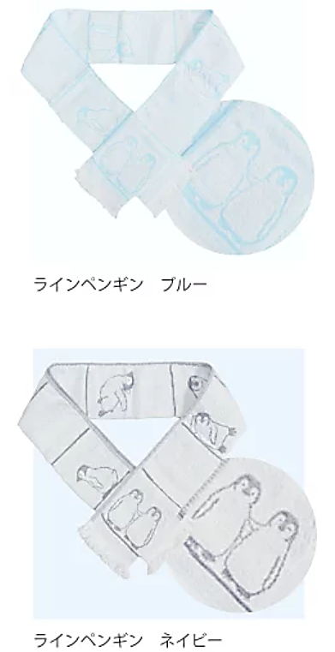
 | ラインペンギン
 | ブルー | ネイビー | 計
残数 | 22 | 28 | 50
在庫確認 | 0 | 0 | 0 | 2025-08-21
在庫確認 | 0 | 0 | 0 | 2026-03-06
追加 |  |  | 0
追加 |  |  | 0
追加 |  |  | 0
総数 | 22 | 28 | 50
ネット |  | 1 | 1 | 2025-08-19
ネット | 1 | 1 | 2 | 2025-08-20
ネット | 1 |  | 1 | 2025-08-25
ネット | 2 | 1 | 3 | 2025-09-01
ネット | 1 | 1 | 2 | 2025-09-04
ネット |  | 1 | 1 | 2025-09-05
ネット | 1 |  | 1 | 2025-10-02
ネット | 1 |  | 1 | 2025-10-30
ネット |  | 1 | 1 | 2025-11-28
ネット | 1 | 1 | 2 | 2026-04-20
ネット | 1 | 1 | 2 | 2026-04-22
ネット | 1 |  | 1 | 2026-05-18
ネット | 2 | 1 | 3 | 2026-05-19
ネット | 1 | 1 | 2 | 2026-05-21
ネット |  | 1 | 1 | 2026-05-22
ネット |  | 1 | 1 | 2026-05-26
ネット |  | 1 | 1 | 2026-05-28
ネット | 2 |  | 2 | 2026-06-01
ネット |  | 1 | 1 | 2026-06-11
ネット |  | 1 | 1 | 2026-07-15
 |  |  | 0
 |  |  | 0
 |  |  | 0
 |  |  | 0
 |  |  | 0
出荷数 | 15 | 15 | 30
残数 | 7 | 13 | 20

